ログイン前TOP
グローバル

アカウント名
パスワード

サインイン

ダッシュボード
レスポンシブ

グローバル
言語切り替え

メニュー
サイト
アカウント
サポート
サーバーＮａｖｉ
メッセージ枠 普段は非表示
表示、内容、対象者をMcREXでコントロール

アカウントアラート：
Ver.の古いWPを使っている
テーマ/プラグインのアップデートがある 訪問/帯域が前日比/前月比で倍以上になっている
プラン名
契約期間
全体使用率 サイト数 容量
プラン変更

アンケート画面へリンク
アンケート作成/CSVダウンロードできる管理ツール

アンケートリンク

追加画面へ
サイト一覧
グループ プルダウン
SORT BY：
サイト追加リンク

ステータス
表示
ステータス
表示
ステータス
表示
ステータス
表示
サムネイル
WP login
WP Staging login
サイトURL
サムネイル
WP login
WP Staging login
サイトURL
サムネイル
WP login
WP Staging login
サイトURL
サムネイル
WP login
WP Staging login
サイトURL
サムネイル
WP login
WP Staging login
サイトURL
ステータス
表示

オンマウスで拡大、その他情報表示
表示方法の選択
並び順の変更
グループ設定

ボタンはできるだけ
アイコンフォント付きで

WPHブログRSS

記事サムネイル
（ホバーで本文表示）
本文表示.....
記事サムネイル
（ホバーで本文表示）
本文表示.....
記事サムネイル
（ホバーで本文表示）
本文表示.....
記事サムネイル
（ホバーで本文表示）
本文表示.....

ぽちっとすると出る

サイト
最新から4,5件表示
feedlyのような表示イメージ
並び順ソート：ドメイン名/サイトタイトル/訪問数/新規登録/ダッシュボードログイン数
アカウント
グループ：任意のグループ名とそこにぶら下がるサイトの設定（ドメインのグループ設定のイメー）

サポート
検索機能

ページナビ：2ページ以上の場合はページング
サーバーNavi

表示方法：タイル表示/詳細表示

サイト

アカウント
基本設定
アカウント
オプション
Git
エラーログ
バックアップ
マイグレーション
利用履歴

サポート

サーバーNavi

アカウント

サポート

サーバーNavi

サイト
グローバル

メニュー
サイト
アカウント
サポート
サーバーNavi
サイトサムネイル
Site 1 [サイト名を表示] （WordPressのver情報表示） 使用開始日： 2014-06-11 13:54
DB容量： ○MB / 500MB
サイトURL： http://○○○.com
ステージングサイトURL： http://○○○.com
WP login
WP Staging login
バックアップ
基本
設定
アカ
ウント
オプ
ション
Git
エラー
ログ
マイグレ
利用
履歴

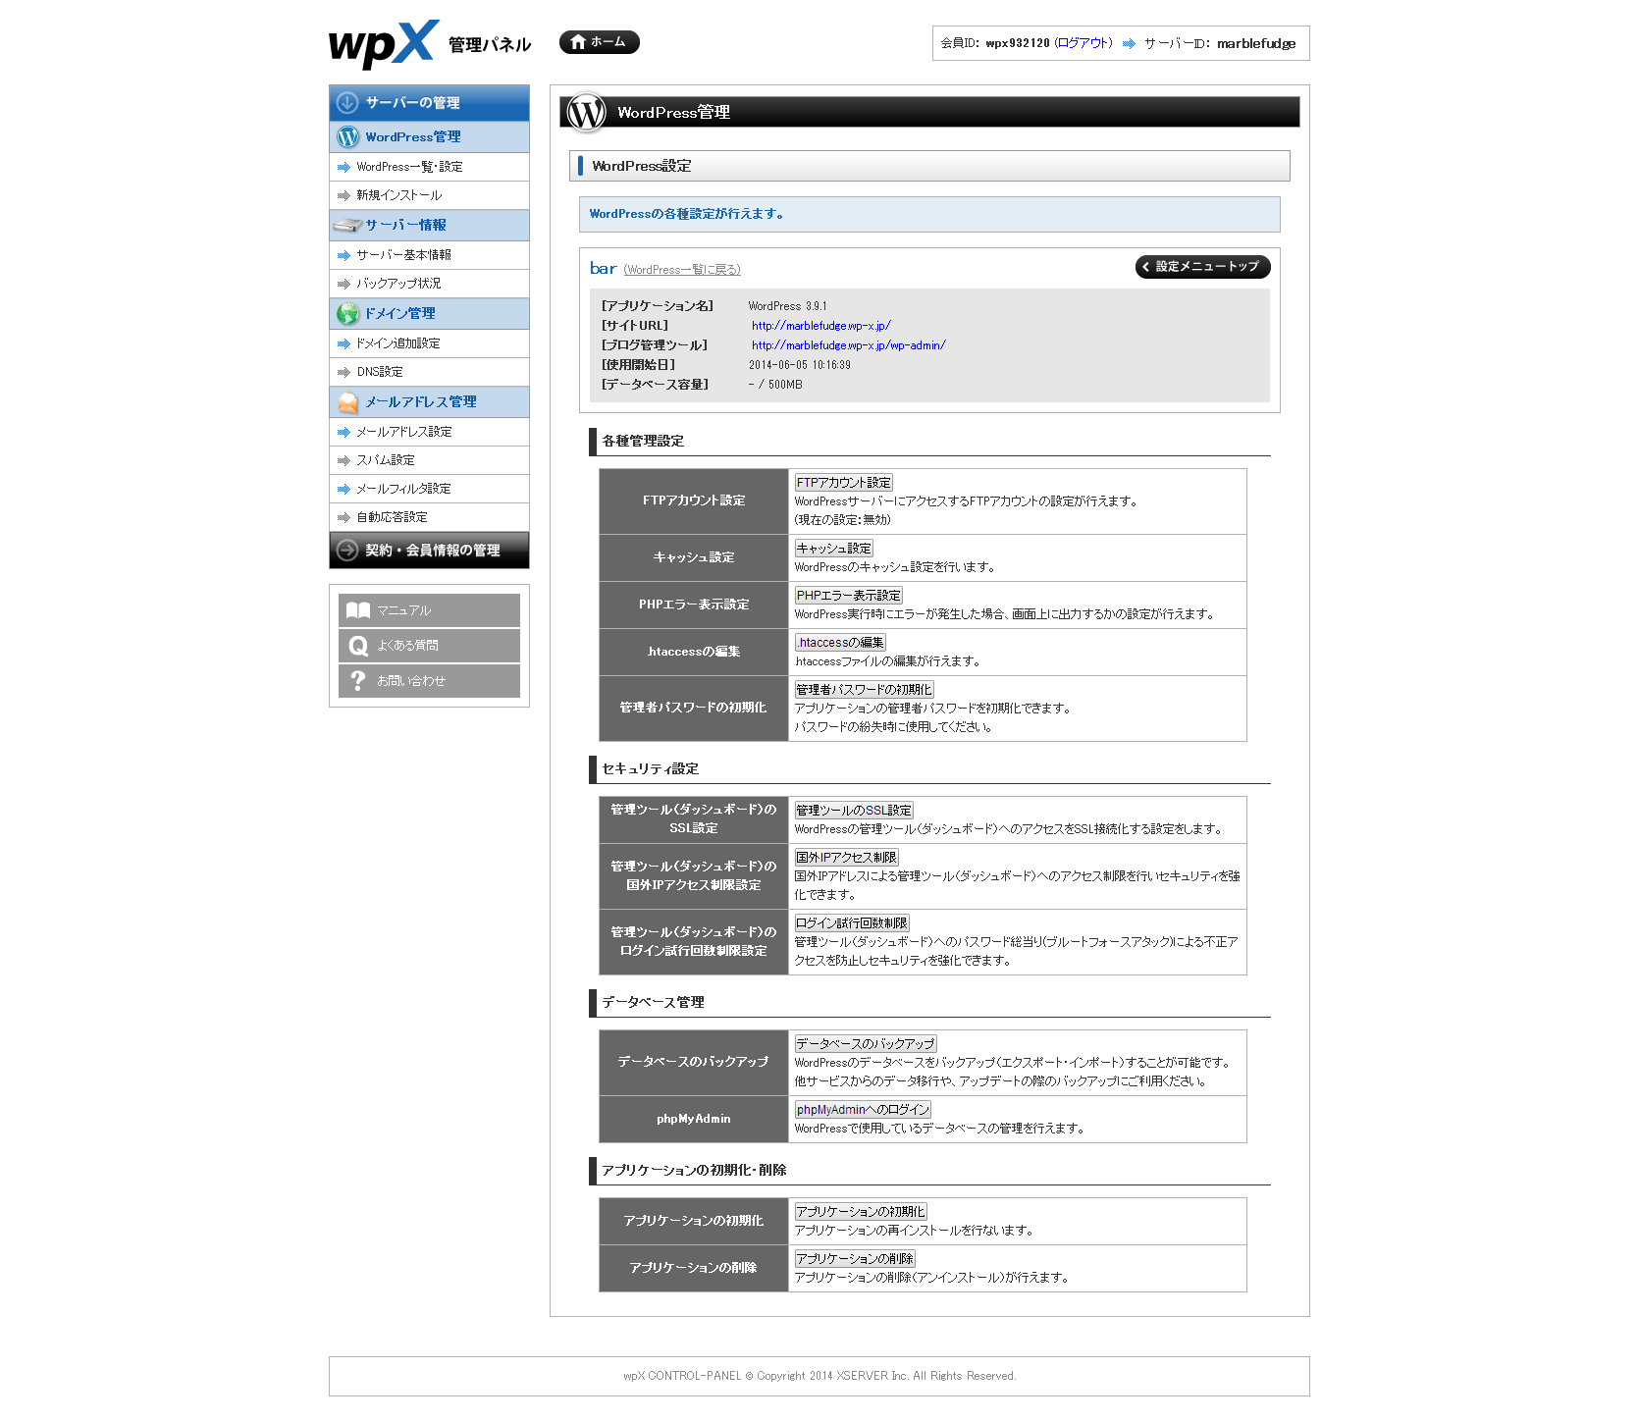

スクロールできる

アカウント
グローバル

メニュー
メニュー
サイト
アカウント
サポート
サーバーNavi

アカウント情報

アカウント：

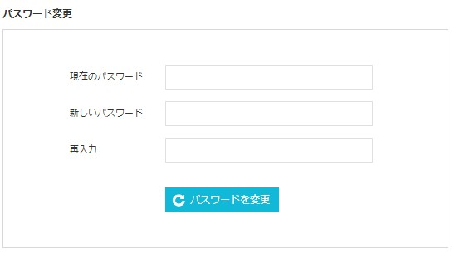

Email First name * Last name Phone New password Confirm password

サポート
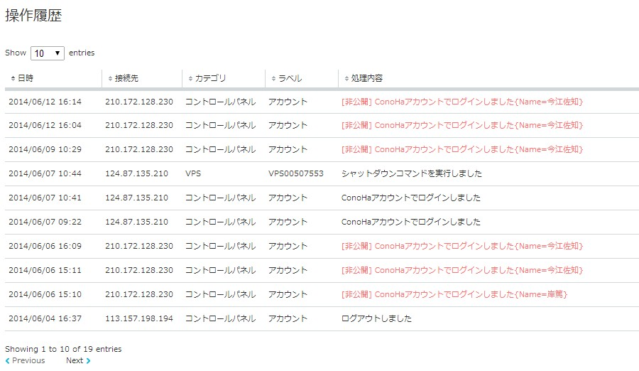
グローバル

メニュー
メニュー
サイト
アカウント
サポート
サーバーNavi
サポートコンテンツ
サポートコンテンツに動画を多用するので、イメージを置いて別窓でリンク
表示させるバナーはMｃREXで管理

動画コンテンツバナー
動画コンテンツバナー
動画コンテンツバナー
動画コンテンツバナー

サーバーNavi
問い合わせ
ガイド
FAQ

操作履歴

